LINEAR SEDERHANA (2)
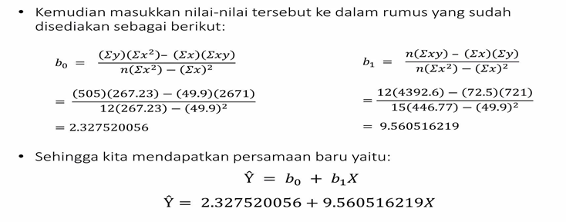
 |  |  | b1 = | #REF!

 |  |  | R^2 = | #REF!
 |  |  |  |  | SISANYA 15,5% DIJELASKAN OLEH VARIABEL LAIN DILUAR MODEL

hour (x) | nilai (y) | x^2 | x.y | Y' (Y prediksi) | Y-Y' | (Y-Y')^2 | 134951.15 | 3206.76 | 32052
2.5 | 21 | 6.25 | 52.5 | 26.228810603 | -5.2288106034 | 27.340460326 | 133282.9 | 2490.01 | 25199.5 |  | intercept | 2.3275200558
3.2 | 27 | 10.24 | 86.4 | 32.921171957 | -5.9211719567 | 35.060277341 | 1668.25 | 716.75 | 6852.5 |  | variabel X | 9.560516219
8.5 | 75 | 72.25 | 637.5 | 83.591907918 | -8.5919079177 | 73.820881666 |  | 2.3275200558 |  | 9.560516219
3.5 | 30 | 12.25 | 105 | 35.789326822 | -5.7893268225 | 33.516305057
1.5 | 20 | 2.25 | 30 | 16.668294384 | 3.3317056156 | 11.100262309 |  | Y = 2,327520056 + 9,560516X
5.5 | 60 | 30.25 | 330 | 54.910359261 | 5.0896407394 | 25.904442857
2.7 | 25 | 7.29 | 67.5 | 28.140913847 | -3.1409138472 | 9.8653397957
7.7 | 85 | 59.29 | 654.5 | 75.943494942 | 9.0565050576 | 82.020283857
5.9 | 62 | 34.81 | 365.8 | 58.734565748 | 3.2654342518 | 10.663060853
4.5 | 41 | 20.25 | 184.5 | 45.349843042 | -4.3498430415 | 18.921134486
3.3 | 42 | 10.89 | 138.6 | 33.877223579 | 8.1227764213 | 65.979496791 | RMSE = | 5.8556493431
1.1 | 17 | 1.21 | 18.7 | 12.844087897 | 4.1559121032 | 17.27160541
49.9 | 505 | 267.23 | 2671 | 0 |  | 411.46355075

n = | 12
 |  | Intercept | 2.3275200558
 |  | X Variable 1 | 9.560516219

4.3 | ????
hitung : | 43.437739798 | + - 5,86
artinya | nilai tertinggi : |  | 49.3
 | nilai terendah : |  | 37.58
 | nilainya ada diantara 37,58 sampai 49,3

LINEAR SEDERHANA
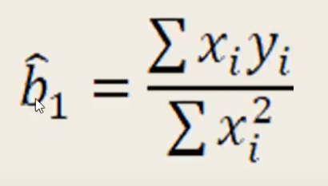
HITUNG MANUAL KOEFISIEN DETERMINASI R SQUARE REGRESI LINEAR SEDERHANA
Tahun | penjualan roti (Y) | harga jual (X) | yi = Yi-Y^ | xi=Xi=X^ | xi * yi | x^2 | y^2
2010 | 213 | 6000 | 11.1 | -5800 | -64380 | 33640000 | 123.21
2011 | 210 | 9000 | 8.1 | -2800 | -22680 | 7840000 | 65.61
2012 | 205 | 7000 | 3.1 | -4800 | -14880 | 23040000 | 9.61
2013 | 203 | 10000 | 1.1 | -1800 | -1980 | 3240000 | 1.21
2014 | 202 | 10000 | 0.1 | -1800 | -180 | 3240000 | 0.01
2015 | 200 | 12000 | -1.9 | 200 | -380 | 40000 | 3.61
2016 | 199 | 15000 | -2.9 | 3200 | -9280 | 10240000 | 8.41
2017 | 198 | 15000 | -3.9 | 3200 | -12480 | 10240000 | 15.21
2018 | 196 | 16000 | -5.9 | 4200 | -24780 | 17640000 | 34.81
2019 | 193 | 18000 | -8.9 | 6200 | -55180 | 38440000 | 79.21
SUM | 2019 | 118000 | -5.6843418861E-14 | 0 | -206200 | 147600000 | 340.9
AVERAGE | 201.9 | 11800

b1 = | -0.0013970189702

R^2 = | 0.84501411456 | KERAGAMAN VARIABEL BEBAS 84,5% MAMPU MENJELASKAN KERAGAMAN DARI VARIABEL TERIKAT
 |  | SISANYA 15,5% DIJELASKAN OLEH VARIABEL LAIN DILUAR MODEL

